Media, mediana y moda
 | Cliente: Importante EdTech de LATAM
 | Requerimiento: Analizar las calificaciones del Proyecto Final de uno de sus cursos.
 | n=30

 | Muestra de calificaciones | MEDIA | 78.63333333
1 | 55 | MEDIANA | 80.5 | -----> | POSICIÓN DE LA MEDIANA
2 | 58 | MODA | 85
3 | 60
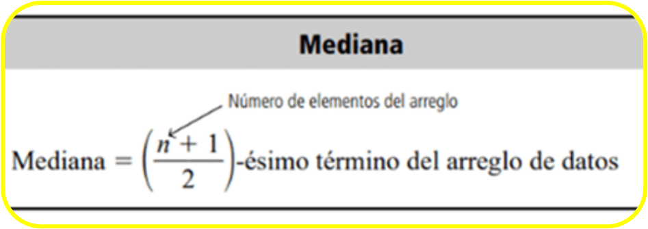
4 | 66
5 | 67
6 | 68
7 | 69
8 | 70
9 | 72
10 | 73
11 | 74
12 | 75
13 | 77
14 | 78
15 | 80
16 | 81
17 | 82
18 | 83
19 | 85
20 | 85
21 | 85
22 | 86
23 | 87
24 | 88
25 | 89
26 | 91
27 | 92
28 | 93
29 | 94
30 | 96

